Pickerl-Rechner
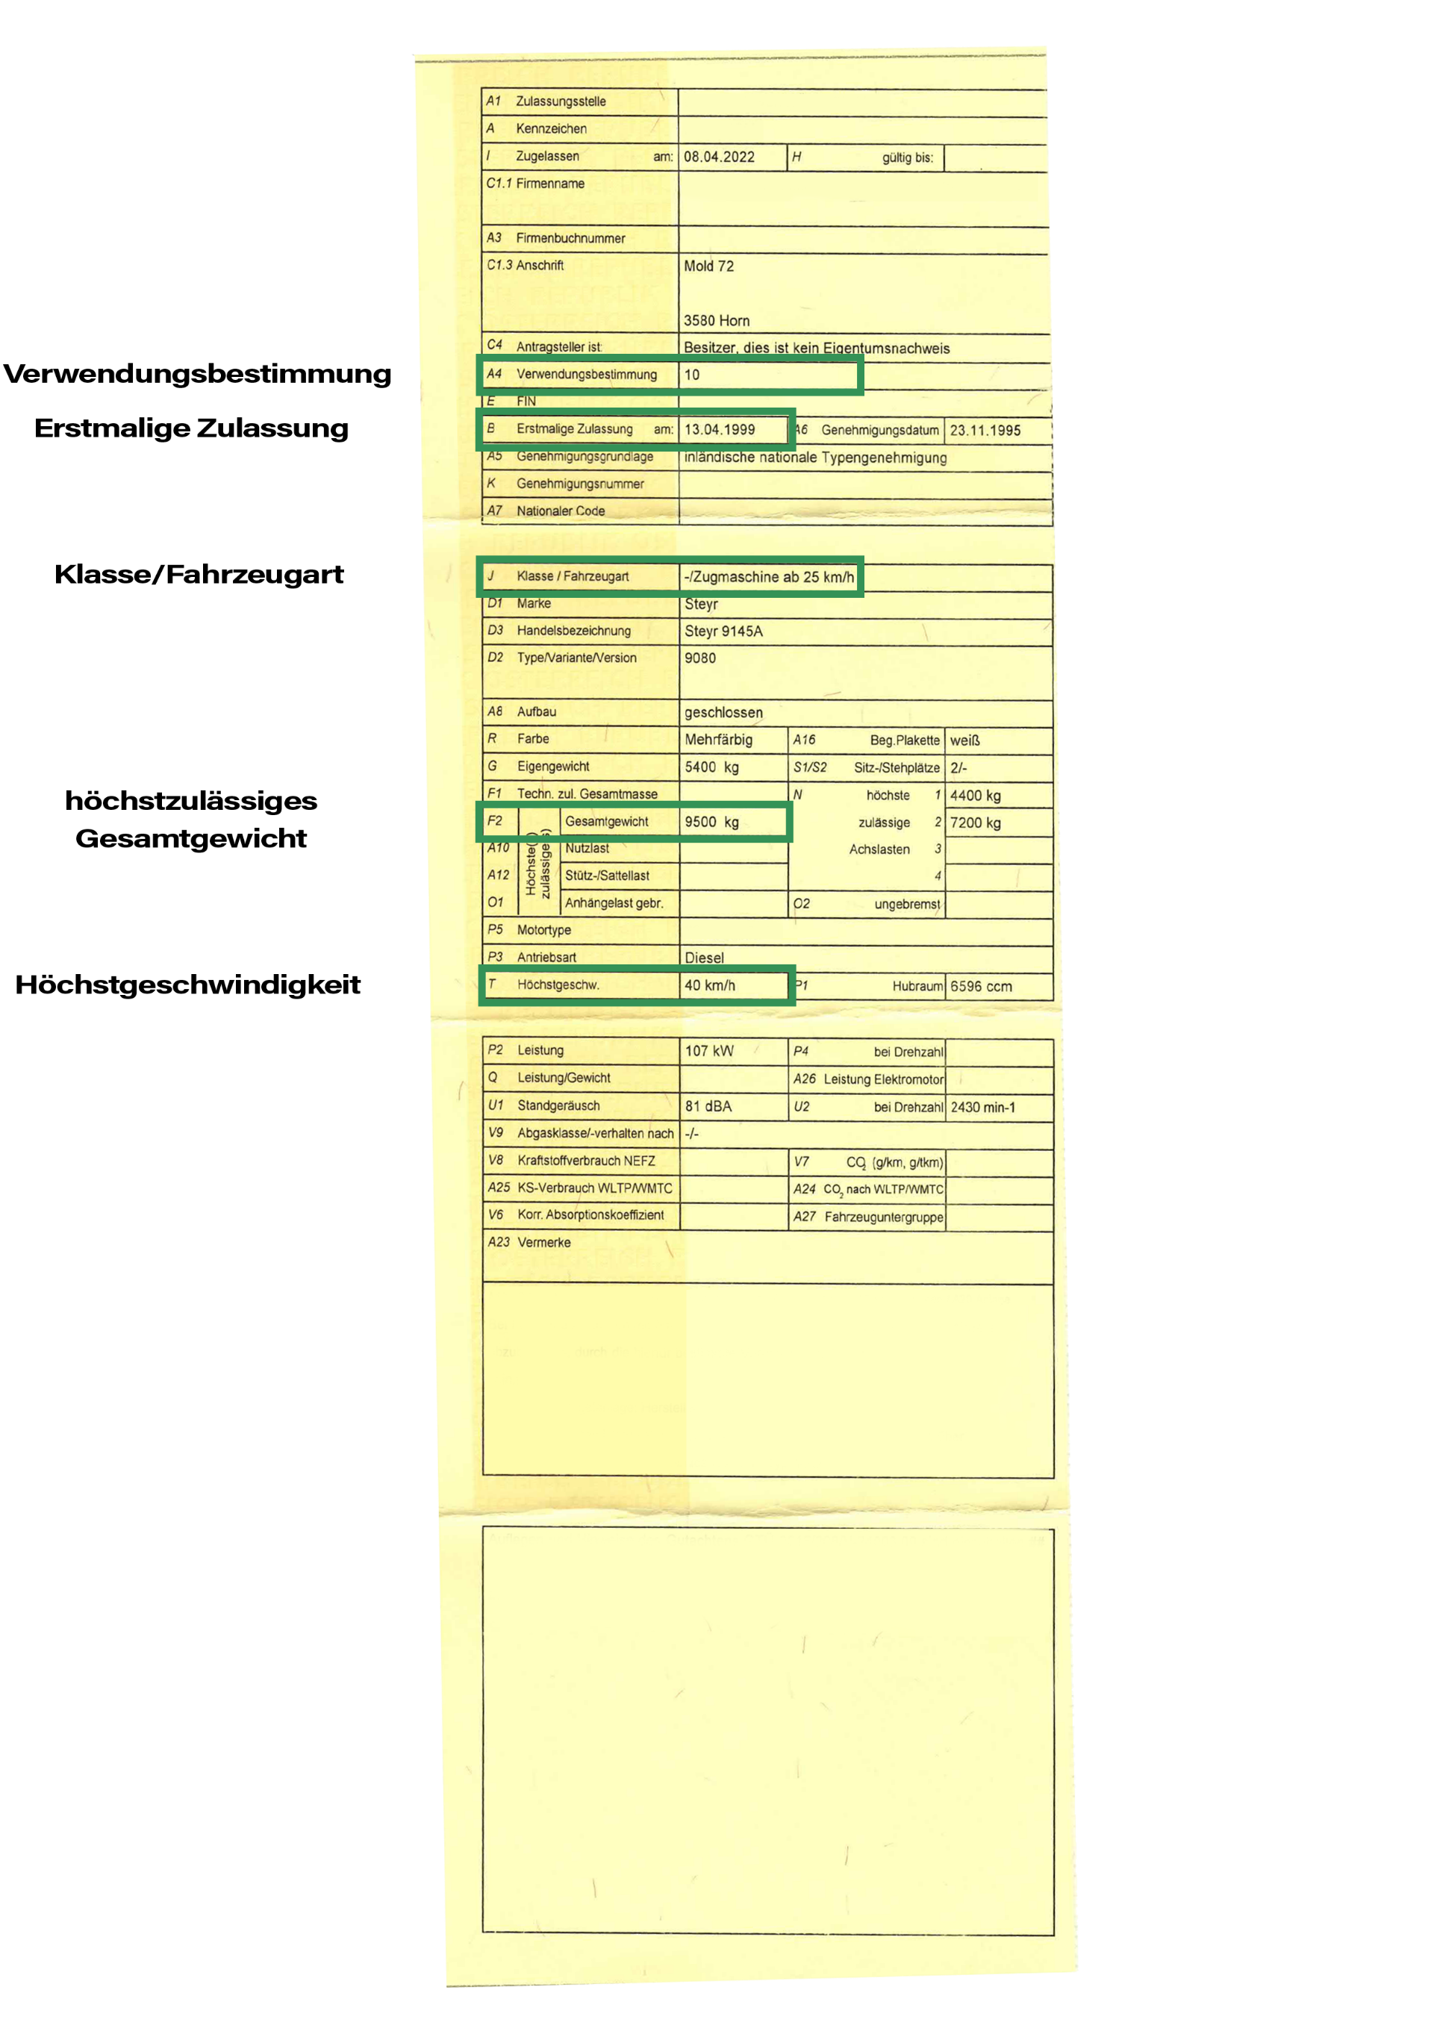
Pickerl-Rechner
§ 57a Begutachtung |  |  |  | Kontakt:
EINGABEN
Fahrzeug |  | Zugmaschine
Fahrzeugklasse |  | - | automatisch: T
Bauartgeschwindigkeit |  | <=40 km/h
höchstzulässiges Gesamtgewicht |  |  | nicht erforderlich
Verwendungsbestimmung |  |  | nicht erforderlich
Jahr der Erstzulassung |  | 2005
Monat der Lochung (1–12) |  | 9
Jahr der Lochung |  | 2026

ERGEBNIS
Begutachtungsperiode | 4-2-2-2-1
Toleranz (Monate vor / nach) | 1 / 4
Nächste Fälligkeit | 2026-09-30
Begutachtung frühestens ab | 2026-08-01
Begutachtung spätestens bis | 2027-01-31

KÜNFTIGE FÄLLIGKEITEN
Nr. | Fälligkeit (Ablauf) | frühestens ab | spätestens bis
1 | 2026-09-30 | 2026-08-01 | 2027-01-31
2 | 2027-09-30 | 2027-05-01 | 2027-11-30
3 | 2028-09-30 | 2028-05-01 | 2028-09-30
4 | 2029-09-30 | 2029-05-01 | 2029-09-30
5 | 2030-09-30 | 2030-05-01 | 2030-09-30
6 | 2031-09-30 | 2031-05-01 | 2031-09-30
7 | 2032-09-30 | 2032-05-01 | 2032-09-30
8 | 2033-09-30 | 2033-05-01 | 2033-09-30

Hinweis: Fälligkeit = Erstzulassung + kumuliertes Alter laut Periode (z. B. 4-2-2-2-1); Nicht erforderliche Felder sind ausgegraut, eine ungültige Auswahl wird rot markiert (Berechnung wird pausiert). Für Begutachtungen mit Fälligkeit im Jahr 2027 gilt eine gesetzliche Übergangsregelung, die in diesem Rechner bereits berücksichtigt ist. Je nach Fälligkeitsmonat können sich dadurch unterschiedliche Toleranzfristen innerhalb des Jahres 2027 ergeben.

Die Umstellung betrifft nicht nur Fahrzeuge, welche ab 19. Mai 2027 zugelassen wurden, sondern alle. Sofern sich durch die genannten Änderungen eine Verschiebung der Pickerl-Lochung ergibt, kann ein Austausch auf eine neue Plakette vorgenommen werden. Die Ausstellung einer Austauschplakette kann ohne technische Überprüfung ab Einführung der Änderungen, somit ab dem 19. Mai 2027, bei allen §57a Plaketten-Ausgabenstellen vorgenommen werden. Vorsicht! Ohne Anbringung der Austauschplakette gilt die auf der Lochmarkierung der bisherigen Begutachtungsplakette ersichtliche Begutachtungsfrist!

Alle Angaben ohne Gewähr. Die Berechnung dient nur zur Orientierung; verbindlich sind allein die gesetzlichen Bestimmungen (§ 57a KFG) und die eingetragene Begutachtungsplakette.

